Reference
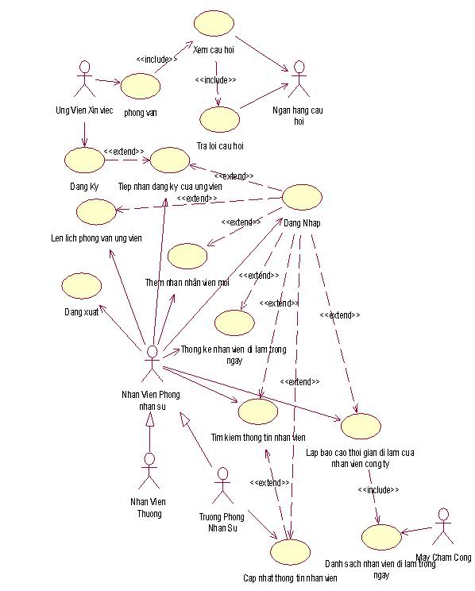
Ví dụ đúng về sơ đồ usecase có usecase Đăng nhập
 | Mũi tên được vẽ trực tiếp từ Actor Nhân viên Phòng nhân sự đến tất cả các usecase.
 | Usecase nào phải đăng nhập trước rồi mới được thực hiện thì sẽ có quan hệ extend với usecase Đăng nhập.

